Hoja1
Tema: Pueblos Mágicos

HTML |  |  |  |  |  | CSS
Componentent HTML | Encargado |  |  | A partir de ahí cada quien sigue uno individual sin duplicar codigo del principal |  | Colores | 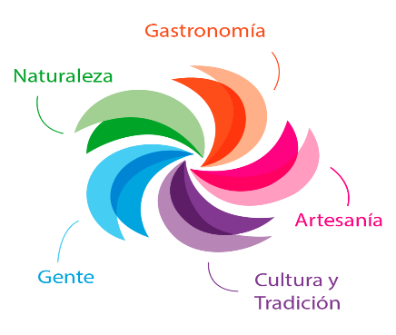 | Rosa | #FF0161 | #FF0281 | #FF9CC0
Inicio (contenido textual, lista, imagenes) | Juan |  | Encargado | Archivo CSS |  |  |  | Naranja | #FF350E | #FF4D1A | #FFB088
Contacto (Contenido textual, formulario) | Gerardo |  | Alondra | Archivo principal |  |  |  | Verde | #00A527 | #A1D092
Menu (barra de navegacion) | Juan |  | Alondra | Archivo personal |  |  |  | Azul | #0085D5 | #00A5DF | #46CDF4
Pueblo magico 1 (contenido textual, lista, imagenes, multimedia, tabla) | Yara | San cristobal de las casas | Yara | Archivo personal |  |  |  | Morado | #5D1D67 | #BC91BC | #B786B7
Pueblo magico 2 (contenido textual, lista, imagenes, multimedia, tabla) | Juan | San Miguel del Alto | Juan | Archivo personal
Pueblo magico 3 (contenido textual, lista, imagenes, multimedia, tabla) | Gerardo | Atlisco | Gerardo | Archivo personal
Pueblo magico 4 (contenido textual, lista, imagenes, multimedia, tabla) | Alondra | Dolores Hidalgo
 |  |  |  |  |  | H1 | font-weight: 400; font-size: 72px; color: #212121;
 |  |  |  |  |  | H2 | font-weight: 400; font-size: 40px; color: #212121;
 |  |  |  |  |  | H3 | font-weight: 400; font-size: 32px; color: #212121;
Actividades | Fecha |  |  |  |  | Label (Inputs) | font-weight: 700; font-size: 20px; color: #212121;
Junta para asignacion y organización |  |  |  |  |  | P | font-weight: 400; font-size: 18px; color: #212121;
Desarrollo de paginas HTML y CSS |  |  |  |  |  | Tipografia (No se si se puede incluir) | Times New Roman
Revisar estructura HTML | Sabado 10 4pm |  |  |  |  | Boton | width-min:167px; height: 80px; border-radius:10px;
Revisar estructura CSS | Sabado 10 4pm |  |  |  |  | Fondo body | background-color: #F6F6F6;
Subir archivos al repositorio | Sabado 10 4pm |  |  |  |  | Fondo (input text, tablas) | background-color: #FFFFFF;
Junta para juntar y revisar proyecto final | Sabado 10 4pm |  |  |  |  | Inputs (text) | Effect: Drop shadow; Radius: 30px; Width: 930px; Height: 80px;
Revisar proyecto final | Sabado 10 4pm

Puntos a calificar Check
HTML5 y CSS3 | Descripción |  |  | SI | No
Estructura | El sitio web se organiza en archivos html, carpeta css y carpeta recursos.
Contenido: textual, imágenes, audios, vídeos, formulario, listas, tablas | El sitio web contiene los elementos solicitados.
Validación de las páginas HTML5 | Los documentos HTML5 superan la evaluación de validación.
Uso de HTML5 | Usa los elementos HTML5 para aportar semántica.
Limitar el uso del div y span | Usa los elementos div y span solo como contenedor genérico.
Hoja de estilo externa | Enlaza una hoja de estilo externa a las páginas HTML.
Código CSS | Usa reglas incluyendo las mejoras que aporta CSS3.
Validación de las CSS | Las plantillas CSS superan la evaluación de validación.

